raw lines
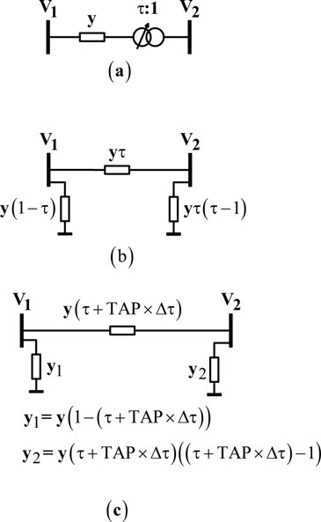
From | To Bus | Resistance | Reactance (p.u.) | Half line charging | Tap
Bus |  | (p.u.) |  | admittance (p.u.) | Ratio
1 | 2 | 0.01938 | 0.05917 | 0.0264 | 1
1 | 5 | 0.05403 | 0.22304 | 0.0246 | 1
2 | 3 | 0.04699 | 0.19797 | 0.0219 | 1
2 | 4 | 0.05811 | 0.17632 | 0.017 | 1
2 | 5 | 0.05695 | 0.17388 | 0.0173 | 1
3 | 4 | 0.06701 | 0.17103 | 0.0064 | 1
4 | 5 | 0.01335 | 0.04211 | 0 | 1
4 | 7 | 0 | 0.20912 | 0 | 0.978
4 | 9 | 0 | 0.55618 | 0 | 0.969
5 | 6 | 0 | 0.25202 | 0 | 0.932
6 | 11 | 0.09498 | 0.1989 | 0 | 1
6 | 12 | 0.12291 | 0.25581 | 0 | 1
6 | 13 | 0.06615 | 0.13027 | 0 | 1
7 | 8 | 0 | 0.17615 | 0 | 1
7 | 9 | 0 | 0.11001 | 0 | 1
9 | 10 | 0.03181 | 0.0845 | 0 | 1
9 | 14 | 0.12711 | 0.27038 | 0 | 1
10 | 11 | 0.08205 | 0.19207 | 0 | 1
12 | 13 | 0.22092 | 0.19988 | 0 | 1
13 | 14 | 0.17093 | 0.34802 | 0 | 1

 |  |  |  |  |  | Así es como quiere que lo hagas este ejemplo, no con mis "secciones" sino con "incrustacion
 |  |  |  |  |  | Convertir un trafo + una impedancia en un modelo PI sin trafo

lines
ID | ID bus 1 | ID bus 2 | raw R | raw X | raw Y/2 | raw tap ratio | Z | Y | Trafo-rt (no fix) | Trafo-rt | Trafo-Zcc
1 | 1 | 2 | 0.01938 | 0.05917 | 0.0264 | 1 | 0.01938+0.05917j | 0.0528j | - | - | -
2 | 1 | 5 | 0.05403 | 0.22304 | 0.0246 | 1 | 0.05403+0.22304j | 0.0492j | - | - | -
3 | 2 | 3 | 0.04699 | 0.19797 | 0.0219 | 1 | 0.04699+0.19797j | 0.0438j | - | - | -
4 | 2 | 4 | 0.05811 | 0.17632 | 0.017 | 1 | 0.05811+0.17632j | 0.034j | - | - | -
5 | 2 | 5 | 0.05695 | 0.17388 | 0.0173 | 1 | 0.05695+0.17388j | 0.0346j | - | - | - | NOTAS
6 | 3 | 4 | 0.06701 | 0.17103 | 0.0064 | 1 | 0.06701+0.17103j | 0.0128j | - | - | - | Especificar los valores en unidades del sistema internacional
7 | 4 | 5 | 0.01335 | 0.04211 | 0 | 1 | 0.01335+0.04211j | 0j | - | - | - | El orden de las columnas no importa, solo las etiquetas de su cabecera (ID, Z, Y, etc)
8 | 4 | 7 | 0 | 0.20912 | 0 | 0.978 | 0 | 0 | 0.978 | 0.95966666667 | 0+0.20912j | Las variables Z, Y, Trafo-rt, Trafo-Zcc son, en general, numeros complejos. Pueden especificarse en forma binomica (ej: 2+5j) o polar (ej: 5∠3.14).
9 | 4 | 9 | 0 | 0.55618 | 0 | 0.969 | 0 | 0 | 0.969 | 0.95966666667 | 0+0.55618j | Todos los angulos se considerarán en radianes
10 | 5 | 6 | 0 | 0.25202 | 0 | 0.932 | 0 | 0 | 0.932 | 0.95966666667 | 0+0.25202j | La relación de transformación compleja se especifica como UN1/UN2, estos son los fasores tensiones nominales (linea-neutro) del lado del bus 1 y del bus 2. Los buses 1 y 2 son aquellos que poseen la ID1 y la ID2 especificadas en las columnas, respectivamente
11 | 6 | 11 | 0.09498 | 0.1989 | 0 | 1 | 0.09498+0.1989j | 0j | - | - | - | Por tanto si rt se especifica como un complejo, su angulo debe ser el "retraso" que sufre la tensión (linea-neutro) de cada fase al pasar por el trafo desde el lado del bus 1 al lado del bus 2
12 | 6 | 12 | 0.12291 | 0.25581 | 0 | 1 | 0.12291+0.25581j | 0j | - | - | - | Independientemente del conexionado real del transformador, debe especificarse su equivalente estrella-estrella, tanto en la Zcc como en la rt.
13 | 6 | 13 | 0.06615 | 0.13027 | 0 | 1 | 0.06615+0.13027j | 0j | - | - | - | No pueden especificarse trafos y a la vez lineas PI. Es decir, si se quiere una linea "compuesta" donde hay trafos y tambien modelo PI de linea, deben usarse nudos intermedios tipo PQ con P=Q=0.
14 | 7 | 8 | 0 | 0.17615 | 0 | 1 | 0+0.17615j | 0j | - | - | - | El valor Zcc de los trafos será considerado como el valor que se mide desde el primario, siendo el primario el lado del bus 1 que se especifique.
15 | 7 | 9 | 0 | 0.11001 | 0 | 1 | 0+0.11001j | 0j | - | - | -
16 | 9 | 10 | 0.03181 | 0.0845 | 0 | 1 | 0.03181+0.0845j | 0j | - | - | -
17 | 9 | 14 | 0.12711 | 0.27038 | 0 | 1 | 0.12711+0.27038j | 0j | - | - | -
18 | 10 | 11 | 0.08205 | 0.19207 | 0 | 1 | 0.08205+0.19207j | 0j | - | - | -
19 | 12 | 13 | 0.22092 | 0.19988 | 0 | 1 | 0.22092+0.19988j | 0j | - | - | -
20 | 13 | 14 | 0.17093 | 0.34802 | 0 | 1 | 0.17093+0.34802j | 0j | - | - | -

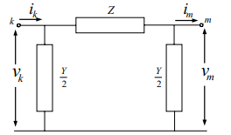
La impedancia y la admitancia corresponden con las de la imagen

